アーキテクチャ図
ユーザーログイン機能

リクエスト
「キャンセル」をクリック

リダイレクト
GET

WelcomeServlet
ユーザー登録
ユーザーID：
パスワード：
名前：
Tel：
Mail：
確定
キャンセル
フォワード
メニュー
ユーザーID：
パスワード：
index.jsp
レスポンス
「ユーザー登録」をクリック
CreatUser.jsp
レスポンス
GET
CreatUserServlet
フォワード

ログイン
ユーザー登録

POST
「確定」をクリック

CreatUserServlet
USER
テーブル
ユーザー情報
セッション
CreatUserLogic.java
UserDAO.java
フォワード
BO
DAO
セッションスコープ
CreatSuccess.jsp
POST
「ログイン」をクリック

レスポンス

ユーザー新規登録完了しました！
ユーザーID：XXXX
名前：XXXX

リダイレクト

フォワード
ログインID／パスワードを
再度確認するうえで、
もう一度ログインしてください！
レスポンス
false
UserLoginError.jsp
USER
テーブル
UserDAO.java
ログイン画面へ戻る
UserLoginServlet
UserLoginLogic.java
BO
DAO

true

ユーザー情報
セッション

フォワード
セッションスコープ
○○さん、いつもご利用いただき、ありがとうございます！
--------------------------------------------------
メニュー
・販売管理
・購買管理
・生産管理
・在庫管理
・マスタ管理

CreatSuccess.jsp

レスポンス

受注オーダー作成／出庫処理

GET
「販売管理」をクリック
「キャンセル」をクリック

SaleServlet
リダイレクト
ーーーーーーーーーーーーー
受注オーダー作成
ーーーーーーーーーーーーー
品目コード：
品目名称：
数量：
単価：
得意先：
得意先名称：
確定
キャンセル

フォワード
ーーーーーーーーーーーーーーー
販売管理メニュー
ーーーーーーーーーーーーーーー
・受注オーダー作成
・出庫処理
「受注オーダー作成」をクリック
レスポンス
フォワード
レスポンス
SaleMenu.jsp
SaleOrderServlet
SaleOrder.jsp
GET

POST
「確定」をクリック

SaleOrderServlet

INSERT挿入文
SALE
テーブル
受注情報
セッション
SaleOrderLogic.java
SaleOrderDAO.java
フォワード
BO
DAO
セッションスコープ
SaleOrderSuccess.jsp

レスポンス

受注オーダー登録完了しました！
ご登録の受注オーダー番号は○○○です。
販売管理メニューへ戻る
「販売管理メニューへ戻る」をクリック

リダイレクト

GET
「出庫処理」をクリック

出庫処理Servlet
ーーーーーーーーーーーーーーー
出庫処理
ーーーーーーーーーーーーーーー
受注オーダーNo.：
検索

フォワード

出庫処理.jsp
レスポンス
SALE
テーブル
「検索」をクリック
SELECT検索文
出庫処理Servlet
SaleOrderLogic.java
SaleOrderDAO.java
POST
BO
DAO

受注情報
セッション
フォワード

セッションスコープ

出庫明細.jsp

レスポンス

ーーーーーーーーーーーーーーー
出庫処理
ーーーーーーーーーーーーーーー
受注オーダーNo.：〇〇〇〇

受注明細：

品目コード：○○○○○
品目名称：○○○○○
数量：2000
単価：600
得意先：100001
得意先名称：〇〇〇〇株式会社

「キャンセル」をクリック
出庫確定
キャンセル
リダイレクト

POST
UPDATE更新文
在庫数量管理
テーブル

在庫数量管理Servlet
在庫数量管理Logic.java
在庫数量更新DAO.java
BO
DAO
フォワード

出庫完了.jsp

レスポンス

出庫完了しました！
「販売管理メニューへ戻る」をクリック
販売管理メニューへ戻る
リダイレクト

受注オーダー更新

ーーーーーーーーーーーーーーー
販売管理メニュー
ーーーーーーーーーーーーーーー
・受注オーダー作成
・受注オーダー更新
・受注オーダー照会
・出庫処理

GET
「受注オーダー更新」クリック

SaleUpdateServlet

ーーーーーーーーーーーーーーー
受注オーダー更新
ーーーーーーーーーーーーーーー
受注オーダーNo.：
検索
フォワード

SaleUpdate1.jsp
レスポンス
SALE
テーブル
SELECT検索文
「検索」をクリック
SaleUpdateServlet
SaleOrderLogic.java
SaleOrderDAO.java
POST
BO
DAO
受注情報
セッション
フォワード

SaleUpdate2.jsp

レスポンス

ーーーーーーーーーーーーーーー
受注オーダー更新
ーーーーーーーーーーーーーーー
受注オーダーNo.：〇〇〇〇

受注明細：（更新前）
受注明細：（更新後）

品目コード：○○○○○
品目名称：○○○○○
数量：2000
単価：600
得意先：100001
得意先名称：〇〇〇〇株式会社
品目コード：○○○○○
品目名称：○○○○○
数量：5000
単価：900
得意先：100001
得意先名称：〇〇〇〇株式会社

「キャンセル」をクリック
確定
キャンセル
リダイレクト

POST
「確定」をクリック
UPDATE更新文
SALE
テーブル

SaleUpdate2Servlet
SaleOrderLogic.java
SaleOrderDAO.java
BO
DAO

フォワード
受注情報
セッション

Sale更新完了.jsp

レスポンス

受注オーダー「○○○○」情報を更新しました！

「「販売管理」メニューへ戻る」をクリック
「販売管理」メニューへ戻る
リダイレクト

受注オーダー照会

ーーーーーーーーーーーーーーー
販売管理メニュー
ーーーーーーーーーーーーーーー
・受注オーダー作成
・受注オーダー更新
・受注オーダー照会
・出庫処理

GET
「受注オーダー照会」クリック

受注オーダー照会Servlet

ーーーーーーーーーーーーーーー
受注オーダー照会
ーーーーーーーーーーーーーーー
受注オーダーNo.：
検索
フォワード

レスポンス
受注オーダー照会・検索.jsp

「検索」をクリック
POST
受注オーダー照会Servlet

ログイン・受注オーダー作成・出荷
ユーザーログイン機能

リクエスト
「キャンセル」をクリック

リダイレクト
GET

WelcomeServlet
ユーザー登録
ユーザーID：
パスワード：
名前：
Tel：
Mail：
確定
キャンセル
フォワード
メニュー
ユーザーID：
パスワード：
index.jsp
レスポンス
「ユーザー登録」をクリック
CreatUser.jsp
レスポンス
GET
CreatUserServlet
フォワード

ログイン
ユーザー登録

POST
「確定」をクリック

CreatUserServlet
USER
テーブル
ユーザー情報
セッション
CreatUserLogic.java
UserDAO.java
フォワード
BO
DAO
セッションスコープ
CreatSuccess.jsp
POST
「ログイン」をクリック

レスポンス

ユーザー新規登録完了しました！
ユーザーID：XXXX
名前：XXXX

リダイレクト

フォワード
ログインID／パスワードを
再度確認するうえで、
もう一度ログインしてください！
レスポンス
false
UserLoginError.jsp
USER
テーブル
UserDAO.java
ログイン画面へ戻る
UserLoginServlet
UserLoginLogic.java
BO
DAO

true

ユーザー情報
セッション

フォワード
セッションスコープ
○○さん、いつもご利用いただき、ありがとうございます！
--------------------------------------------------
メニュー
・販売管理
・購買管理
・生産管理
・在庫管理
・マスタ管理

CreatSuccess.jsp

レスポンス

受注オーダー作成／出庫処理

GET
「販売管理」をクリック
「キャンセル」をクリック

SaleServlet
リダイレクト
ーーーーーーーーーーーーー
受注オーダー作成
ーーーーーーーーーーーーー
品目コード：
品目名称：
数量：
単価：
得意先：
得意先名称：
確定
キャンセル

フォワード
ーーーーーーーーーーーーーーー
販売管理メニュー
ーーーーーーーーーーーーーーー
・受注オーダー作成
・出庫処理
「受注オーダー作成」をクリック
レスポンス
フォワード
レスポンス
SaleMenu.jsp
SaleOrderServlet
SaleOrder.jsp
GET

POST
「確定」をクリック

SaleOrderServlet

INSERT挿入文
SALE
テーブル
受注情報
セッション
SaleOrderLogic.java
SaleOrderDAO.java
フォワード
BO
DAO
セッションスコープ
SaleOrderSuccess.jsp

レスポンス

受注オーダー登録完了しました！
ご登録の受注オーダー番号は○○○です。
販売管理メニューへ戻る
「販売管理メニューへ戻る」をクリック

リダイレクト

GET
「出庫処理」をクリック

出庫処理Servlet
ーーーーーーーーーーーーーーー
出庫処理
ーーーーーーーーーーーーーーー
受注オーダーNo.：
検索

フォワード

出庫処理.jsp
レスポンス
SALE
テーブル
「検索」をクリック
SELECT検索文
出庫処理Servlet
SaleOrderLogic.java
SaleOrderDAO.java
POST
BO
DAO

受注情報
セッション
フォワード

セッションスコープ

出庫明細.jsp

レスポンス

ーーーーーーーーーーーーーーー
出庫処理
ーーーーーーーーーーーーーーー
受注オーダーNo.：〇〇〇〇

受注明細：

品目コード：○○○○○
品目名称：○○○○○
数量：2000
単価：600
得意先：100001
得意先名称：〇〇〇〇株式会社

「キャンセル」をクリック
出庫確定
キャンセル
リダイレクト

POST
UPDATE更新文
在庫数量管理
テーブル

在庫数量管理Servlet
在庫数量管理Logic.java
在庫数量更新DAO.java
BO
DAO
フォワード

出庫完了.jsp

レスポンス

出庫完了しました！
「販売管理メニューへ戻る」をクリック
販売管理メニューへ戻る
リダイレクト

受注オーダー更新・照会
受注オーダー更新

ーーーーーーーーーーーーーーー
販売管理メニュー
ーーーーーーーーーーーーーーー
・受注オーダー作成
・受注オーダー更新
・受注オーダー照会
・出庫処理

「受注オーダー更新」クリック
GET

SaleUpdateServlet

ーーーーーーーーーーーーーーー
受注オーダー更新
ーーーーーーーーーーーーーーー
受注オーダーNo.：
検索
フォワード

レスポンス
SaleUpdate1.jsp

SELECT検索文
SALE
テーブル
「検索」をクリック
SaleUpdateServlet
SaleOrderDAO.java
POST
SaleOrderLogic.java
BO
DAO
受注情報
セッション

フォワード

SaleUpdate2.jsp

レスポンス

ーーーーーーーーーーーーーーー
受注オーダー更新
ーーーーーーーーーーーーーーー
受注オーダーNo.：〇〇〇〇

受注明細：（更新前）
受注明細：（更新後）
品目コード：○○○○○
品目名称：○○○○○
数量：2000
単価：600
得意先：100001
得意先名称：〇〇〇〇株式会社
品目コード：○○○○○
品目名称：○○○○○
数量：5000
単価：900
得意先：100001
得意先名称：〇〇〇〇株式会社

「キャンセル」をクリック

確定
キャンセル
リダイレクト

POST
「確定」をクリック
UPDATE更新文
SALE
テーブル

SaleUpdate2Servlet
SaleOrderLogic.java
SaleOrderDAO.java

BO
DAO
受注情報
セッション
フォワード

Sale更新完了.jsp

レスポンス

受注オーダー「○○○○」情報を更新しました！

「「販売管理」メニューへ戻る」をクリック
「販売管理」メニューへ戻る
リダイレクト

受注オーダー照会

ーーーーーーーーーーーーーーー
販売管理メニュー
ーーーーーーーーーーーーーーー
・受注オーダー作成
・受注オーダー更新
・受注オーダー照会
・出庫処理

「受注オーダー照会」クリック
GET

受注オーダー照会Servlet

ーーーーーーーーーーーーーーー
受注オーダー照会
ーーーーーーーーーーーーーーー
受注オーダーNo.：
検索
フォワード

レスポンス
受注オーダー照会・検索.jsp

SELECT検索文
SALE
テーブル
「検索」をクリック
受注オーダー照会Servlet
SaleOrderDAO.java
POST
SaleOrderLogic.java
BO
DAO

フォワード

受注オーダー照会・結果.jsp

レスポンス

ーーーーーーーーーーーーーーー
出庫処理
ーーーーーーーーーーーーーーー
受注オーダーNo.：〇〇〇〇

受注明細：
品目コード：○○○○○
品目名称：○○○○○
数量：2000
単価：600
得意先：100001
得意先名称：〇〇〇〇株式会社

「「販売管理」メニューへ戻る」をクリック
リダイレクト
「販売管理」メニューへ戻る

在庫
在庫明細確認

ーーーーーーーーーーーーーーー
在庫管理メニュー
ーーーーーーーーーーーーーーー
・在庫明細確認
・在庫調整

GET
「在庫明細確認」をクリック

在庫明細確認Servlet

フォワード

在庫明細確認.jsp

レスポンス

ーーーーーーーーーーーーーーー
在庫明細確認
ーーーーーーーーーーーーーーー
品目コード：

SELECT検索文
LOCATION
テーブル
「検索」をクリック
検索
在庫明細確認Servlet
LocationLogic.java
LocationDAO.java
POST
BO
DAO

フォワード

在庫明細検索結果.jsp

レスポンス

ーーーーーーーーーーーーーーー
在庫明細
ーーーーーーーーーーーーーーー
品目コード：300000001
品目名称：販売サンプル品
単位：PC
手持ち数量：50
出荷予定数量：1000
入荷予定数量：1000

「「在庫管理」メニューへ戻る」をクリック
「在庫管理」メニューへ戻る
リダイレクト

在庫調整

ーーーーーーーーーーーーーーー
在庫管理メニュー
ーーーーーーーーーーーーーーー
・在庫明細確認
・在庫調整

GET
「在庫調整」をクリック

在庫調整Servlet

フォワード

在庫調整入力.jsp

レスポンス

ーーーーーーーーーーーーーーー
在庫調整
ーーーーーーーーーーーーーーー
品目コード：
数量：

「キャンセル」をクリック
確定
キャンセル
リダイレクト

POST
「確定」をクリック
LOCATION
テーブル
UPDATE更新文
在庫調整Servlet
LocationLogic.java
LocationDAO.java

BO
DAO

フォワード

在庫調整結果.jsp

在庫調整処理完了しました！
レスポンス
「「在庫管理」メニューへ戻る」をクリック
「在庫管理」メニューへ戻る
リダイレクト

品目
品目新規登録

ーーーーーーーーーーーーーーー
品目マスタ
ーーーーーーーーーーーーーーー
・品目新規登録
・品目情報更新
・品目照会

GET
「品目新規登録」をクリック

品目新規登録Servlet

フォワード

品目新規登録.jsp

レスポンス

ーーーーーーーーーーーーーーー
品目新規登録
ーーーーーーーーーーーーーーー
品目コード：
品目名称：
単位：
分類：
・・・ ・・・

「キャンセル」をクリック
確定
キャンセル
リダイレクト

INSERT文
ITEM
テーブル
「確定」をクリック
POST
品目新規登録Servlet
ItemLogic.java
ItemDAO.java
BO
DAO

フォワード

品目登録完了.jsp

レスポンス

品目新規登録完了しました！

「「品目マスタ」メニューへ戻る」をクリック
「品目マスタ」メニューへ戻る
リダイレクト

取引先
取引先新規登録

ーーーーーーーーーーーーーーー
取引先マスタ
ーーーーーーーーーーーーーーー
・取引先新規登録
・取引先情報更新
・取引先照会

GET
「取引先新規登録」をクリック

取引先新規登録Servlet

フォワード

取引先新規登録.jsp

レスポンス

ーーーーーーーーーーーーーーー
取引先新規登録
ーーーーーーーーーーーーーーー
取引先コード：
取引先名称：
住所：
電話：
・・・ ・・・

「キャンセル」をクリック
確定
キャンセル
リダイレクト

INSERT文
TORIHIKI
テーブル
「確定」をクリック
TorihikiDAO.java
POST
取引先新規登録Servlet
TorihikiLogic.java
BO
DAO

フォワード

取引先登録完了.jsp

レスポンス

取引先登録完了しました！

「「取引先マスタ」メニューへ戻る」をクリック
「取引先マスタ」メニューへ戻る
リダイレクト

テーブル設計
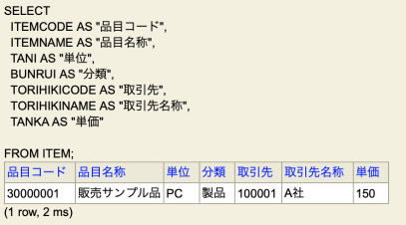
CREATE TEBLE ITEM (
ITEMCODE VARCHAR(20) PRIMARY KEY,
ITEMNAME VARCHAR(40) NOT NULL,
TANI CHAR(2) NOT NULL, ->修正必要
BUNRUI CHAR(2) NOT NULL, ->修正必要
TORIHIKICODE INTEGER REFERENCES TORIHIKI(TORIHIKICODE), ->修正必要
TORIHIKINAME VARCHAR(30) NOT NULL, ->削除
TANKA INTEGER DEFAULT 0 CHECK (TANKA >= 0)
)

CREATE TEBLE TORIHIKI (
TORIHIKICODE INTEGER PRIMARY KEY,
TORIHIKINAME VARCHAR(30) NOT NULL,
ADDRESS VARCHAR(70) NOT NULL,
TEL VARCHAR(20) DEFAULT '不明',
TSUKA CHAR(3) NOT NULL
)
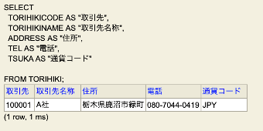

CREATE TEBLE LOCATION ( ->修正
ITEMCODE VARCHAR(20) REFERENCES ITEM(ITEMCODE),
ITEMNAME VARCHAR(40) NOT NULL, ->削除
TANI CHAR(2) NOT NULL, ->削除
TEMOCHI INTEGER DEFAULT 0 CHECK (TEMOCHI >= 0),
SHUKKA INTEGER DEFAULT 0 CHECK (TEMOCHI >= 0),
NYUKKA INTEGER DEFAULT 0 CHECK (TEMOCHI >= 0)
)
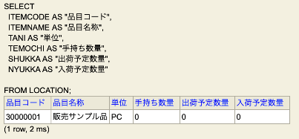

CREATE TABLE SALE (
ORDERNO INTEGER PRIMARY KEY,
ITEMCODE VARCHAR(20) REFERENCES ITEM(ITEMCODE),
ITEMNAME VARCHAR(40) NOT NULL,
TORIHIKICODE INTEGER REFERENCES TORIHIKI(TORIHIKICODE),
TORIHIKINAME VARCHAR(30) NOT NULL,
TANI CHAR(2) NOT NULL,
SURYOU INTEGER DEFAULT 0 CHECK(SURYOU >= 0),
TANKA INTEGER DEFAULT 0 CHECK(TANKA >= 0),
KINGAKU INTEGER DEFAULT 0 CHECK(KINGAKU >= 0 ),
TSUKA CHAR(3) NOT NULL,
NOUKI DATE NOT NULL
)
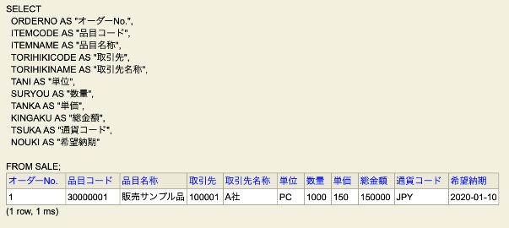

Ver１ ↑
オーダーNo. | お客さんコード | （オーダー）合計 | オーダーNo. | 行No. | 品目コード | 数量 | 合計 | 希望納期
1 | 100001 |  | 1 | 1 | 30000001 | 1000 | 1000 | 2019-12-14
 |  |  | 2 | 30000002 | 200 | 100 | 2019-12-14 | 2019-12-14
 |  |  | 3 | 30000003 | 500 | 500 | 2019-12-14 | 2019-12-14

Ver２ ↓ （改善）

ER図

受注明細
顧客／仕入先マスタ
品目マスタ
受注オーダーNo.（FK）
受注明細行No.
品目コード
受注ヘッド
顧客／仕入先コード
品目名称
単位
分類
顧客／仕入先コード（FK）
単価
受注オーダーNo.
顧客／仕入先名称
住所
電話
通貨コード
顧客／仕入先コード（FK）
総金額
品目コード（FK）
受注数量
合計
希望納期

在庫管理
品目コード（FK）

手持ち数量
出荷予定数量
入荷予定数量

テーブル設計仕様書
CREATE TABLE CUSTOMERS (
CUSTOMERCODE INTEGER NOT NULL,
CUSTOMERNAME VARCHAR(50) NOT NULL,
ADDRESS VARCHAR(100) DEFAULT '不明' NOT NULL,
TEL VARCHAR(30) DEFAULT '不明',
TSUKA VARCHAR(10) NOT NULL,
PRIMARY KEY(CUSTOMERCODE)
)

顧客／仕入先マスタ

CREATE TABLE ITEM (
ITEMCODE VARCHAR(20) NOT NULL,
ITEMNAME VARCHAR(50) NOT NULL,
UNIT VARCHAR(10) NOT NULL,
BUNRUI VARCHAR(10) NOT NULL,
CUSTOMERCODE INTEGER NOT NULL,
PRICE DOUBLE DEFAULT 0 CHECK(PRICE >= 0),
PRIMARY KEY(ITEMCODE),
FOREIGN KEY(CUSTOMERCODE) REFERENCES CUSTOMERS(CUSTOMERCODE)
)
品目マスタ

在庫管理マスタ

CREATE TABLE INVENTORY (
ITEMCODE VARCHAR(20) NOT NULL,
ONHAND DOUBLE DEFAULT 0 CHECK(ONHAND >= 0),
SHUKA DOUBLE DEFAULT 0 CHECK(SHUKA >= 0),
NYUKA DOUBLE DEFAULT 0 CHECK(NYUKA >= 0),
PRIMARY KEY(ITEMCODE),
FOREIGN KEY(ITEMCODE) REFERENCES ITEM(ITEMCODE)
)

受注ヘッダー

CREATE TABLE SALE1 (
SALEORDER INTEGER NOT NULL,
CUSTOMERCODE INTEGER NOT NULL,
SOUKINGAKU DOUBLE DEFAULT 0 CHECK(SOUKINGAKU >= 0),
PRIMARY KEY(SALEORDER),
FOREIGN KEY(CUSTOMERCODE) REFERENCES CUSTOMERS(CUSTOMERCODE)
)

受注明細

CREATE TABLE SALE2 (
SALEORDER INTEGER NOT NULL,
LINE INTEGER NOT NULL,
ITEMCODE VARCHAR(20),
SURYOU DOUBLE DEFAULT 0 CHECK(SURYOU >= 0),
TOTAL DOUBLE DEFAULT 0 CHECK(TOTAL >= 0),
NOUKI DATE NOT NULL,
PRIMARY KEY(SALEORDER, LINE),
FOREIGN KEY(SALEORDER) REFERENCES SALE1(SALEORDER),
FOREIGN KEY(ITEMCODE) REFERENCES ITEM(ITEMCODE)
)

クラス
ーーーーーーーーーーーーーーーー
取引先クラス（モデル）
ーーーーーーーーーーーーーーーー
属性：
int 取引先コード
String 取引先名称
String 住所
String 電話
String 通貨コード
メソッド：
取引先コード・Getter
取引先名称・Setter／Getter
住所・Setter／Getter
電話・Setter／Getter
通貨コード・Setter／Getter
ーーーーーーーーーーーーーーーー
取引先DAO（DAO）
ーーーーーーーーーーーーーーーー
属性：
String JDBC_URL
String DB_USER
String DB_PASSWORD
メソッド：
select(); //検索機能
insert(); //新規機能
update(); //更新機能
… …
ーーーーーーーーーーーーーーーー
取引先ロジック（DAOを利用）
ーーーーーーーーーーーーーーーー
メソッド：
select実行(); //検索機能実行
insert実行(); //新規機能
update実行(); //更新機能
… …

ーーーーーーーーーーーーーーーー
品目クラス（モデル）
ーーーーーーーーーーーーーーーー
属性：
String 品目コード
String 品目名称
String 単位
String 分類
int 取引先コード
String 取引先名称
double 単価
double 手持ち数量
double 出荷予定数量
double 入荷予定数量
メソッド：
品目コード・Getter
品目名称・Setter／Getter
単位・Setter／Getter
分類・Setter／Getter
取引先コード・Setter／Getter
取引先名称・Setter／Getter
単価・Setter／Getter
手持ち数量・Setter／Getter
出荷予定数量・Setter／Getter
入荷予定数量・Setter／Getter
ーーーーーーーーーーーーーーーー
品目DAO（DAO）
ーーーーーーーーーーーーーーーー
属性：
String JDBC_URL
String DB_USER
String DB_PASSWORD
メソッド：
select(); //検索機能
insert(); //新規機能
update(); //更新機能
… …
ーーーーーーーーーーーーーーーー
品目ロジック（DAOを利用）
ーーーーーーーーーーーーーーーー
メソッド：
select実行(); //検索機能実行
insert実行(); //新規機能
update実行(); //更新機能
… …

ーーーーーーーーーーーーーーーー
受注オーダークラス（モデル）
ーーーーーーーーーーーーーーーー
属性：
int 受注オーダー
String 品目コード
String 品目名称
int 取引先コード
String 取引先名称
String 単位
double 数量
double 単価
double 合計
String 通貨コード
String 希望納期
メソッド：
受注オーダー・Getter
品目コード・Setter／Getter
品目名称・Setter／Getter
取引先コード・Setter／Getter
取引先名称・Setter／Getter
単位・Setter／Getter
数量・Setter／Getter
合計・Getter
通貨コード・Setter／Getter
希望納期・Setter／Getter
ーーーーーーーーーーーーーーーー
受注オーダー（DAO）
ーーーーーーーーーーーーーーーー
属性：
String JDBC_URL
String DB_USER
String DB_PASSWORD
メソッド：
select(); //検索機能
insert(); //新規機能
update(); //更新機能
… …
ーーーーーーーーーーーーーーーー
受注オーダーロジック（DAOを利用）
ーーーーーーーーーーーーーーーー
メソッド：
select実行(); //検索機能実行
insert実行(); //新規機能
update実行(); //更新機能
… …

画面イメージ
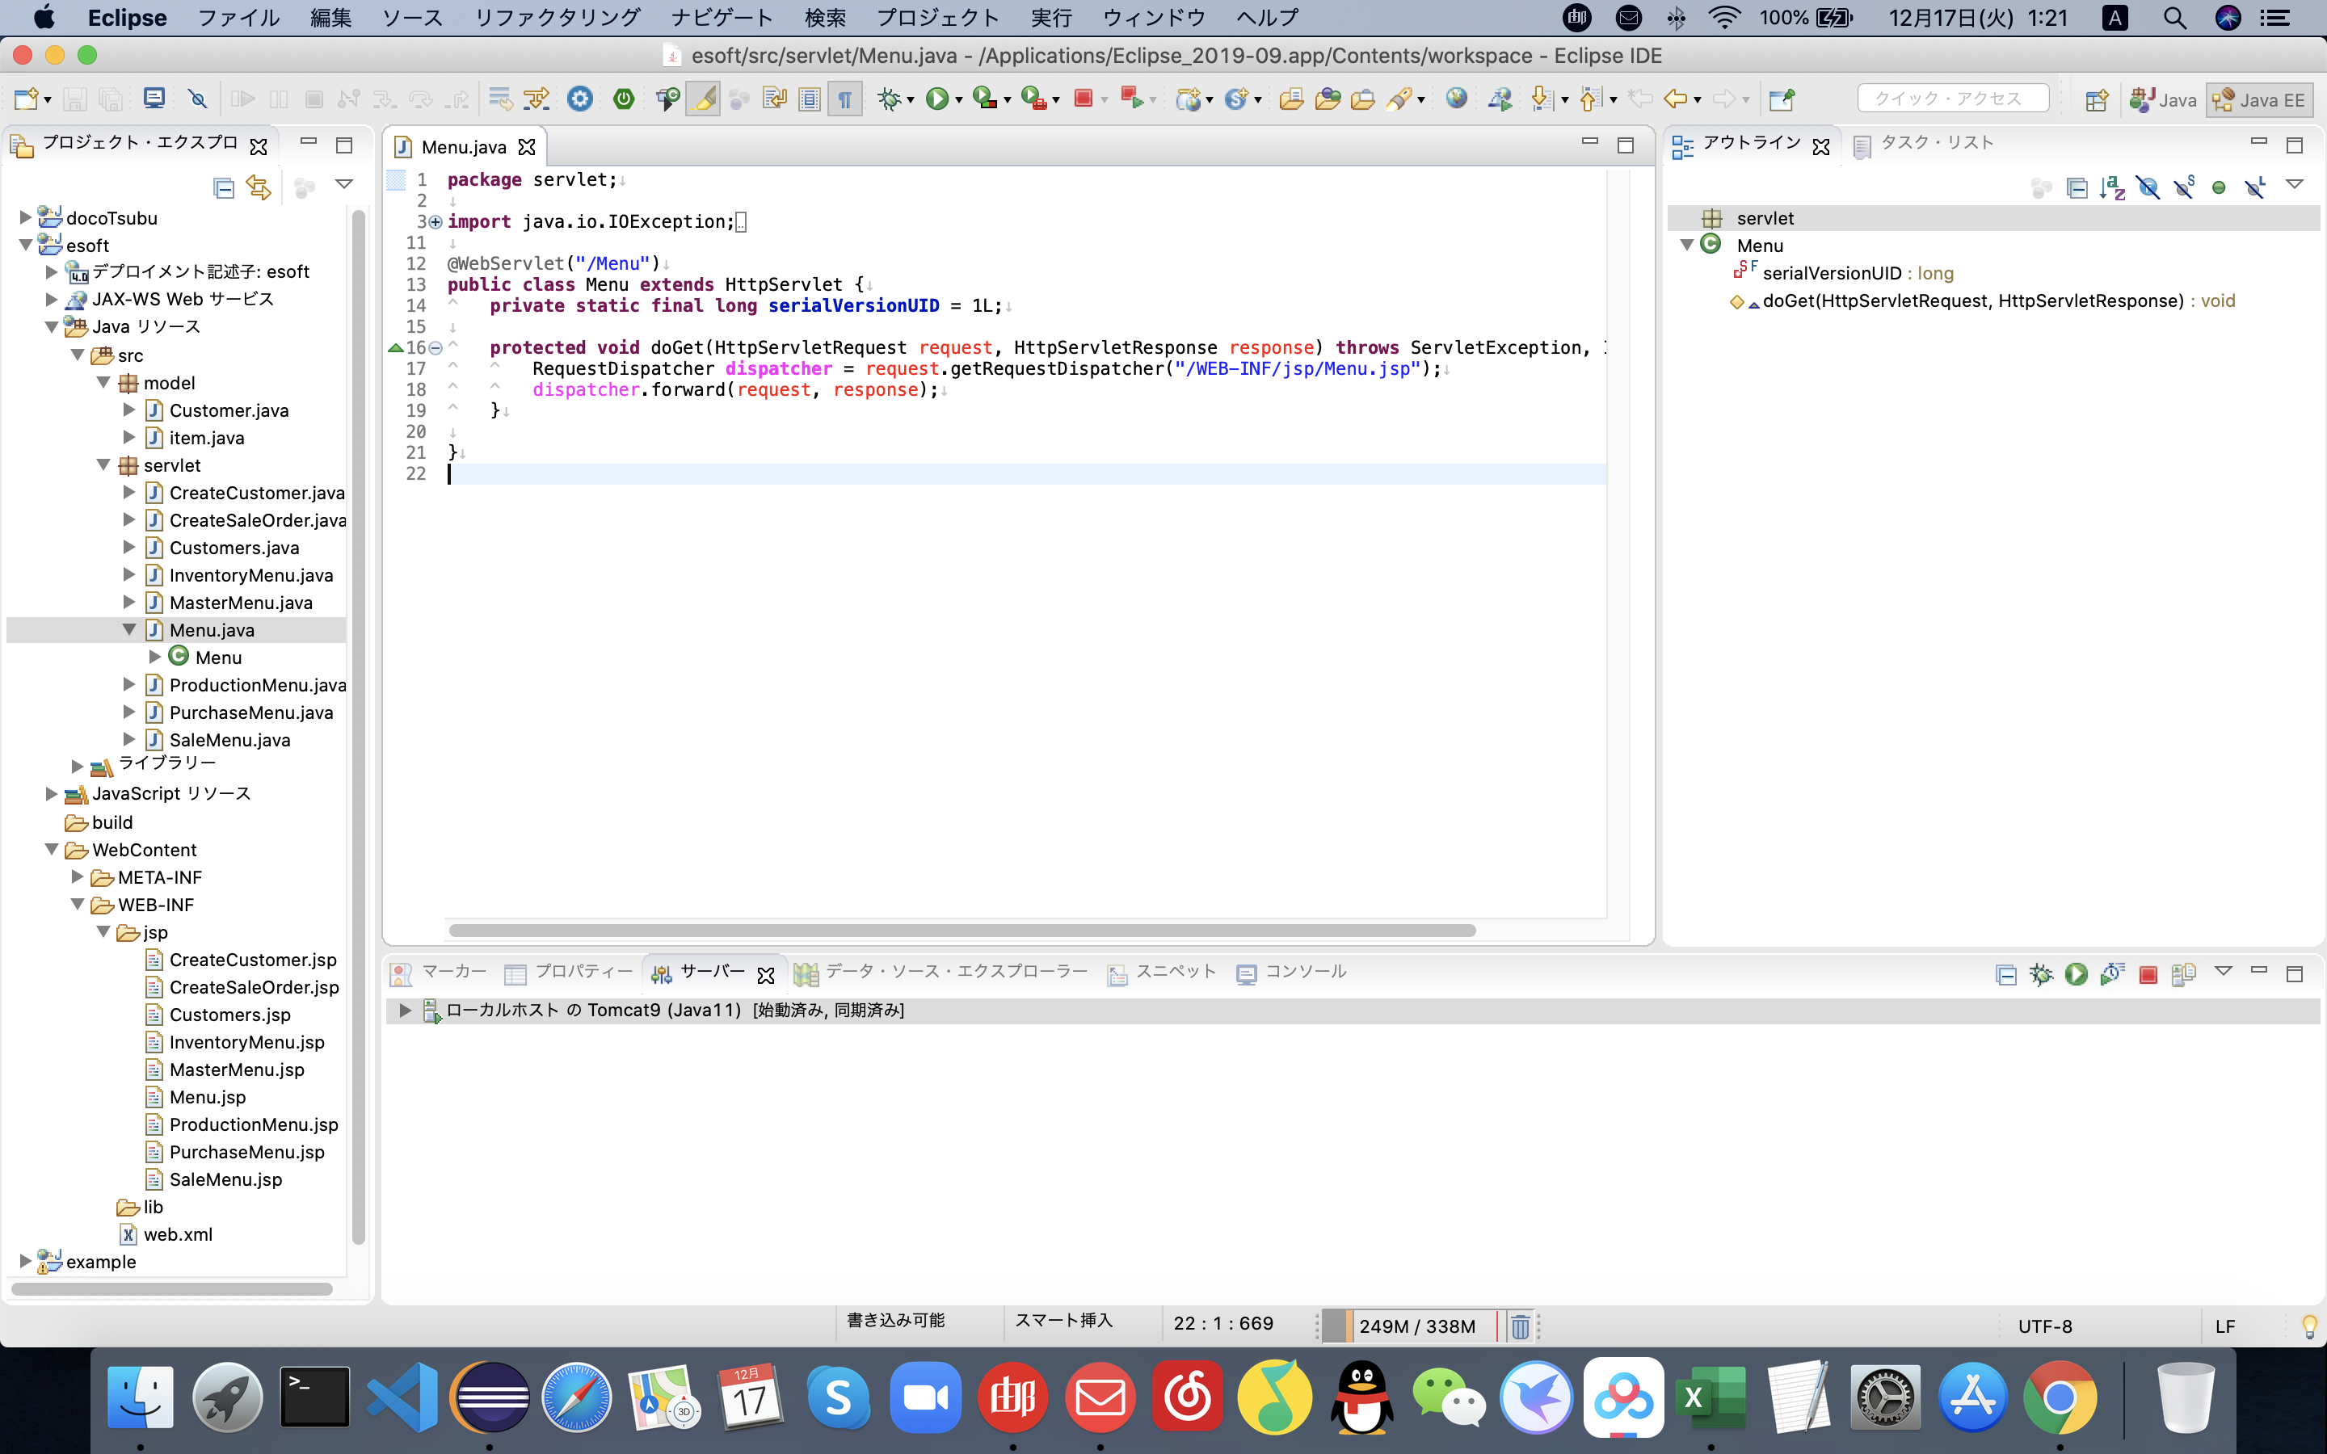
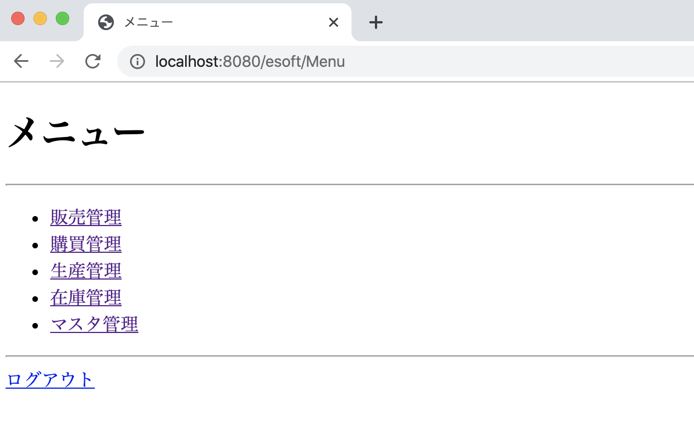
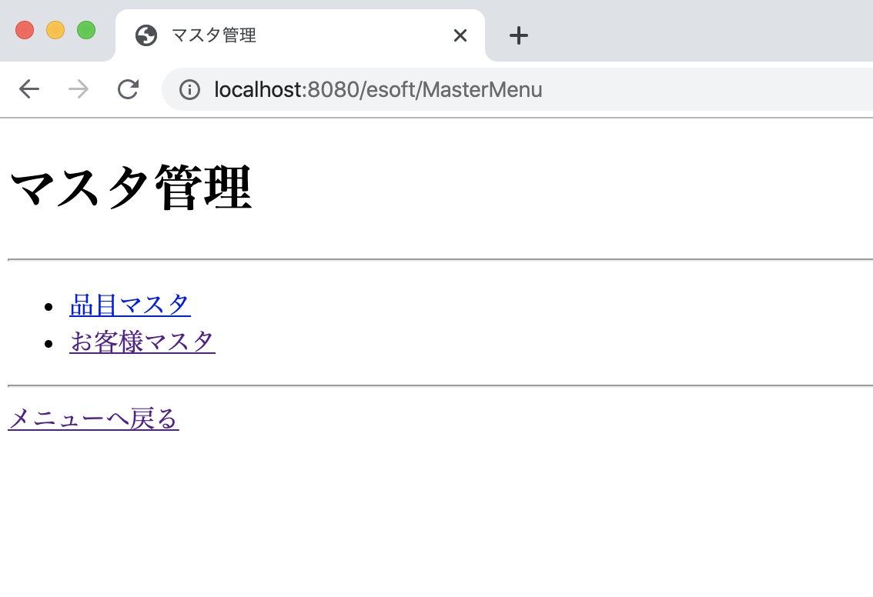
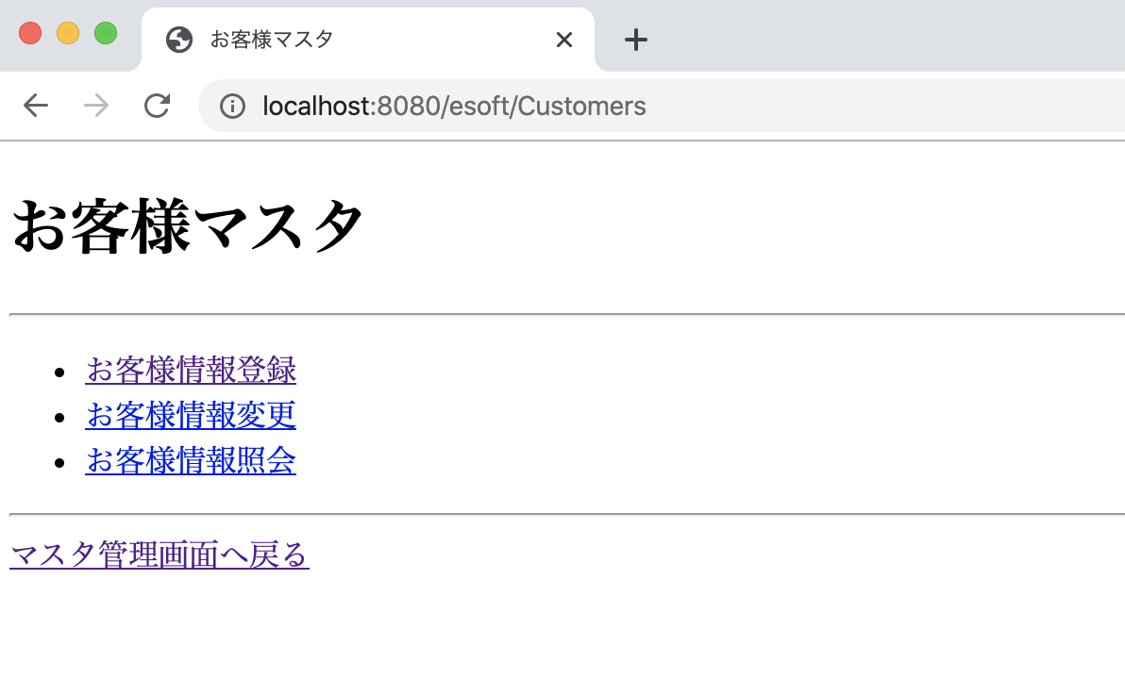
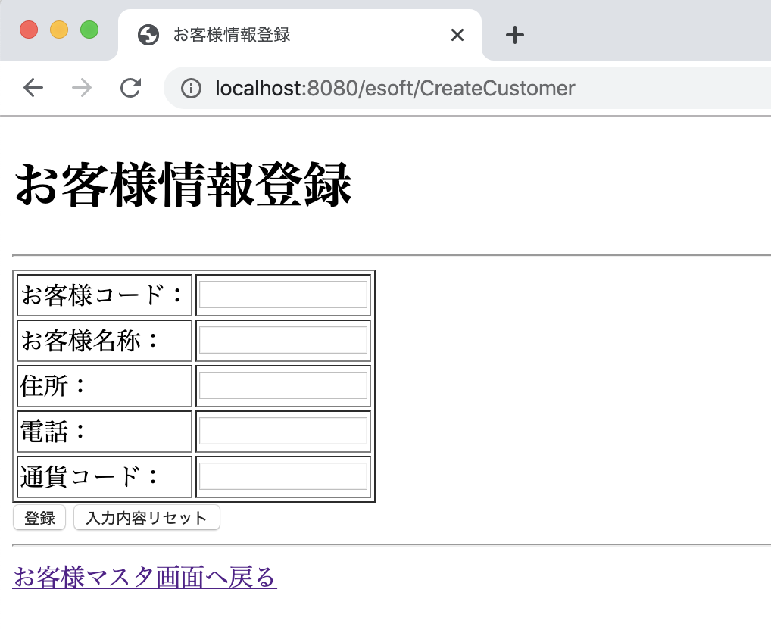
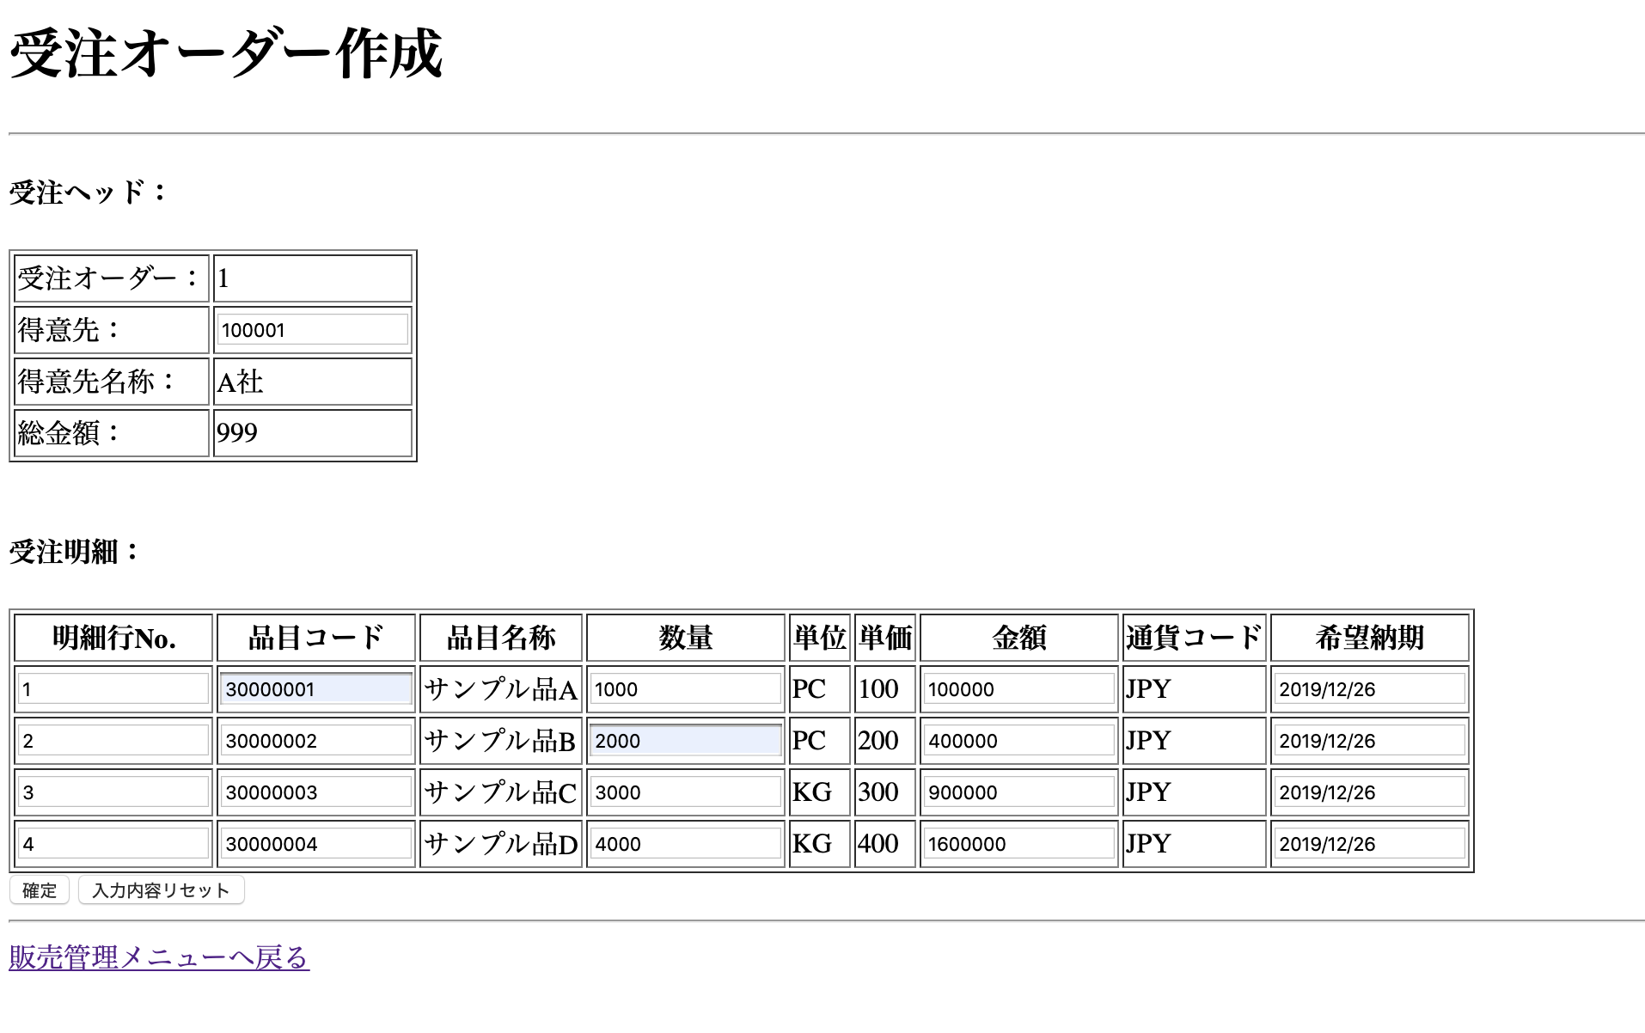

https://github.com/liushuai0718/Liu.git

動作確認
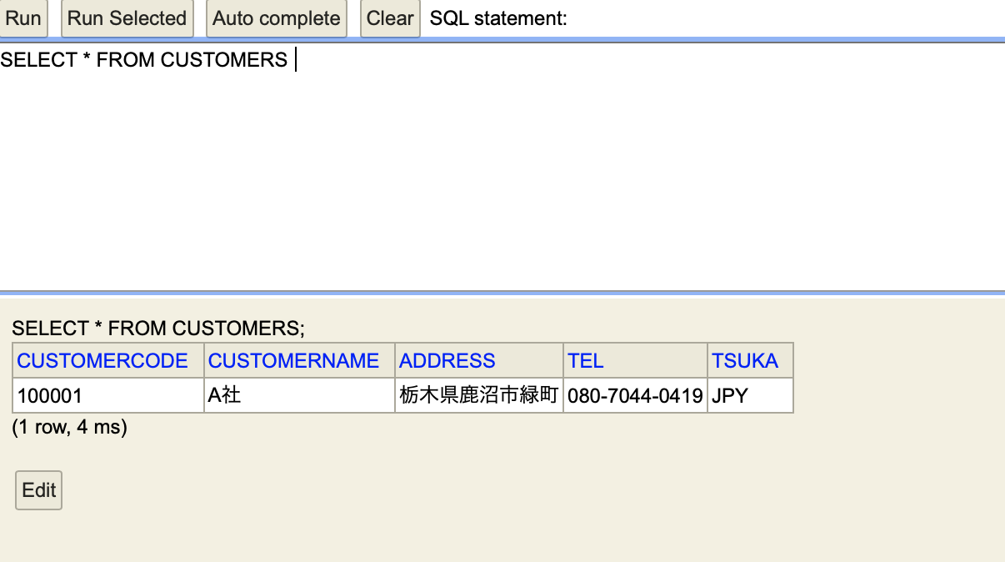
お客様新規登録機能・振る舞い

１．Menuサーブレットにリクエストして、アプリケーションを起動すると、下記画面表示されます。
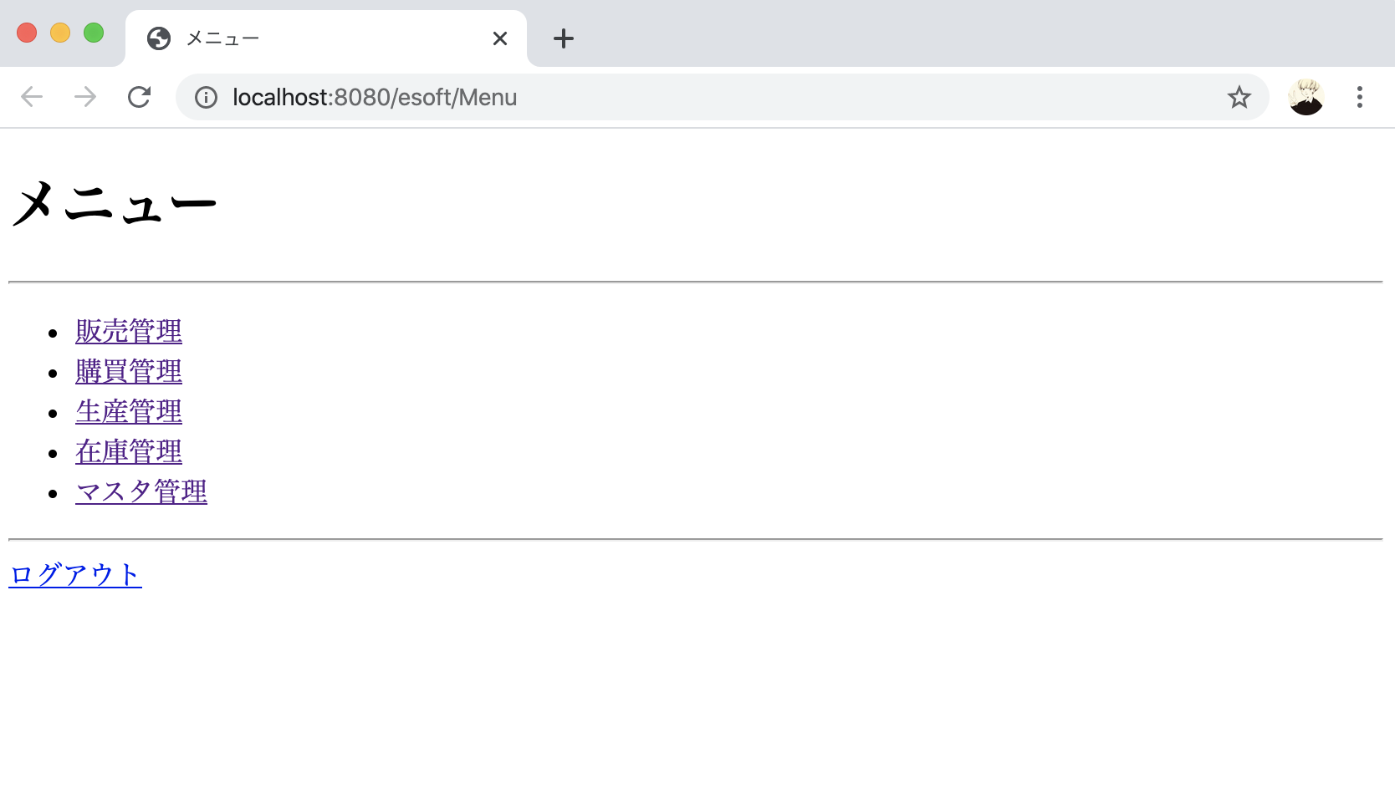

２．マスタ管理をクリックすると、下記画面が表示されます。
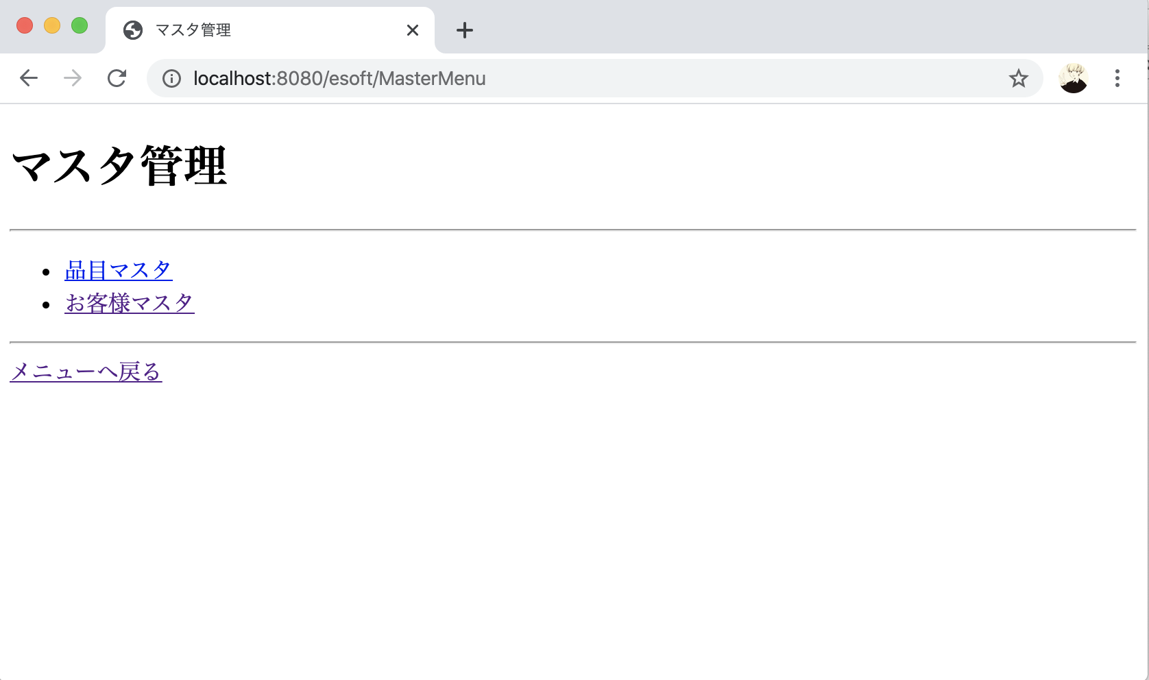

３．「お客様情報登録」をクリックすると、下記画面が表示されます。
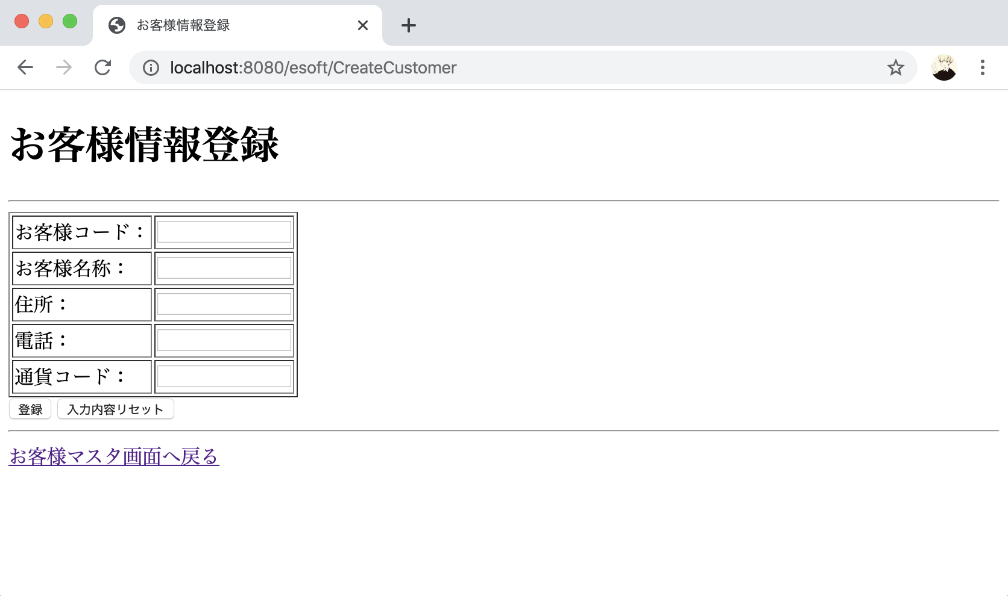

４．お客様情報を入力し、「登録」ボタンをクリックすると、データベースにデータを挿入し、登録完了画面が表示されます。

 | （１）まず、登録前、お客様テーブル（Customers）を確認する。
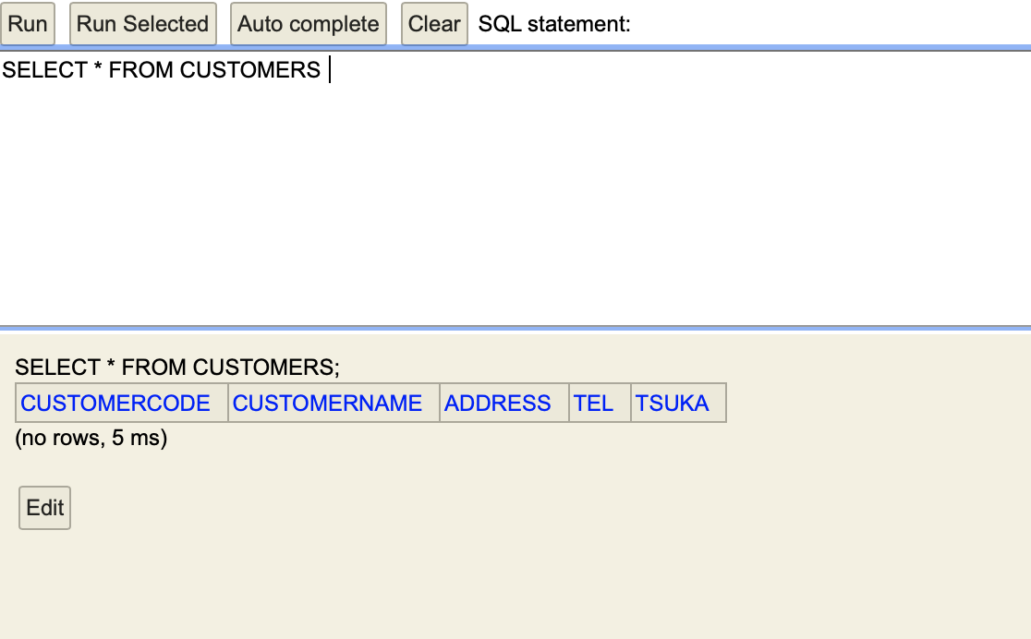

 | （２）お客様登録実施。
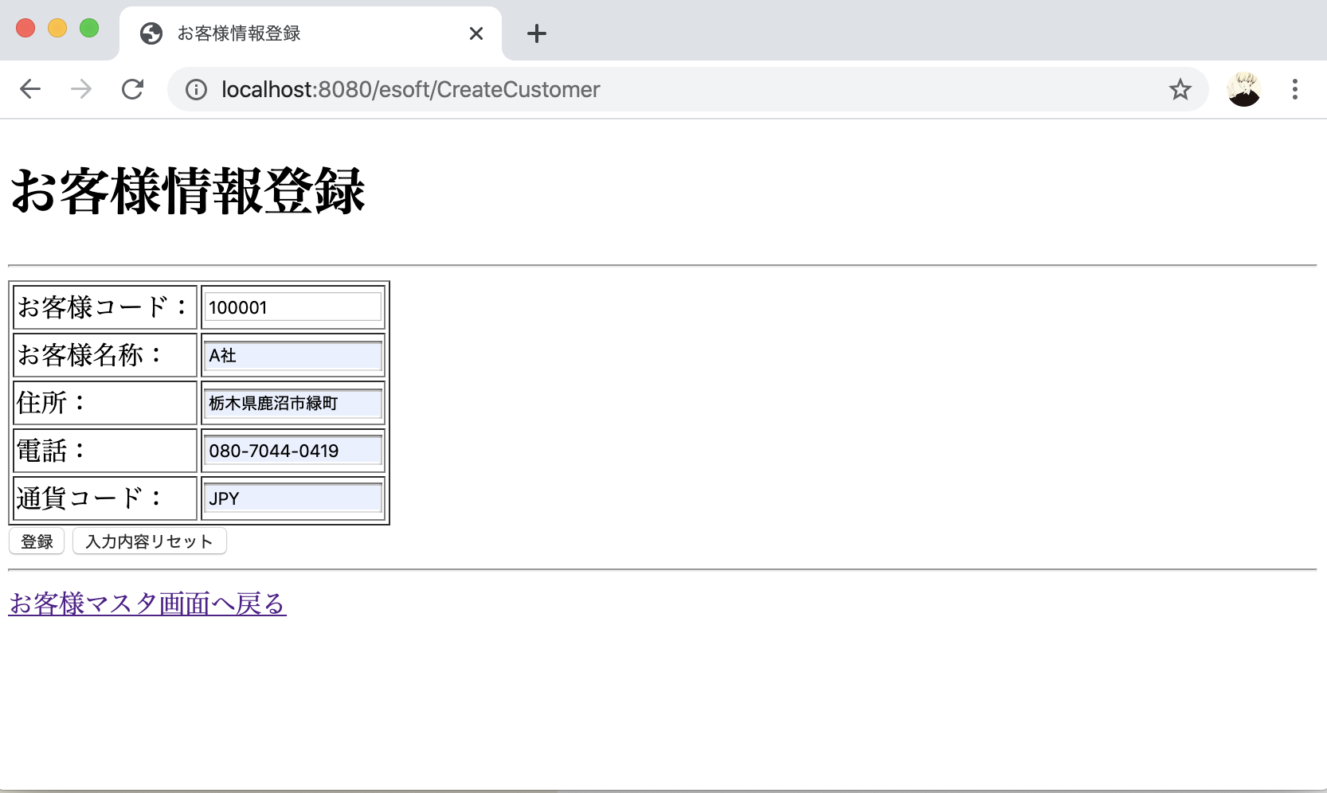

 | （３）登録完了画面が表示されます。
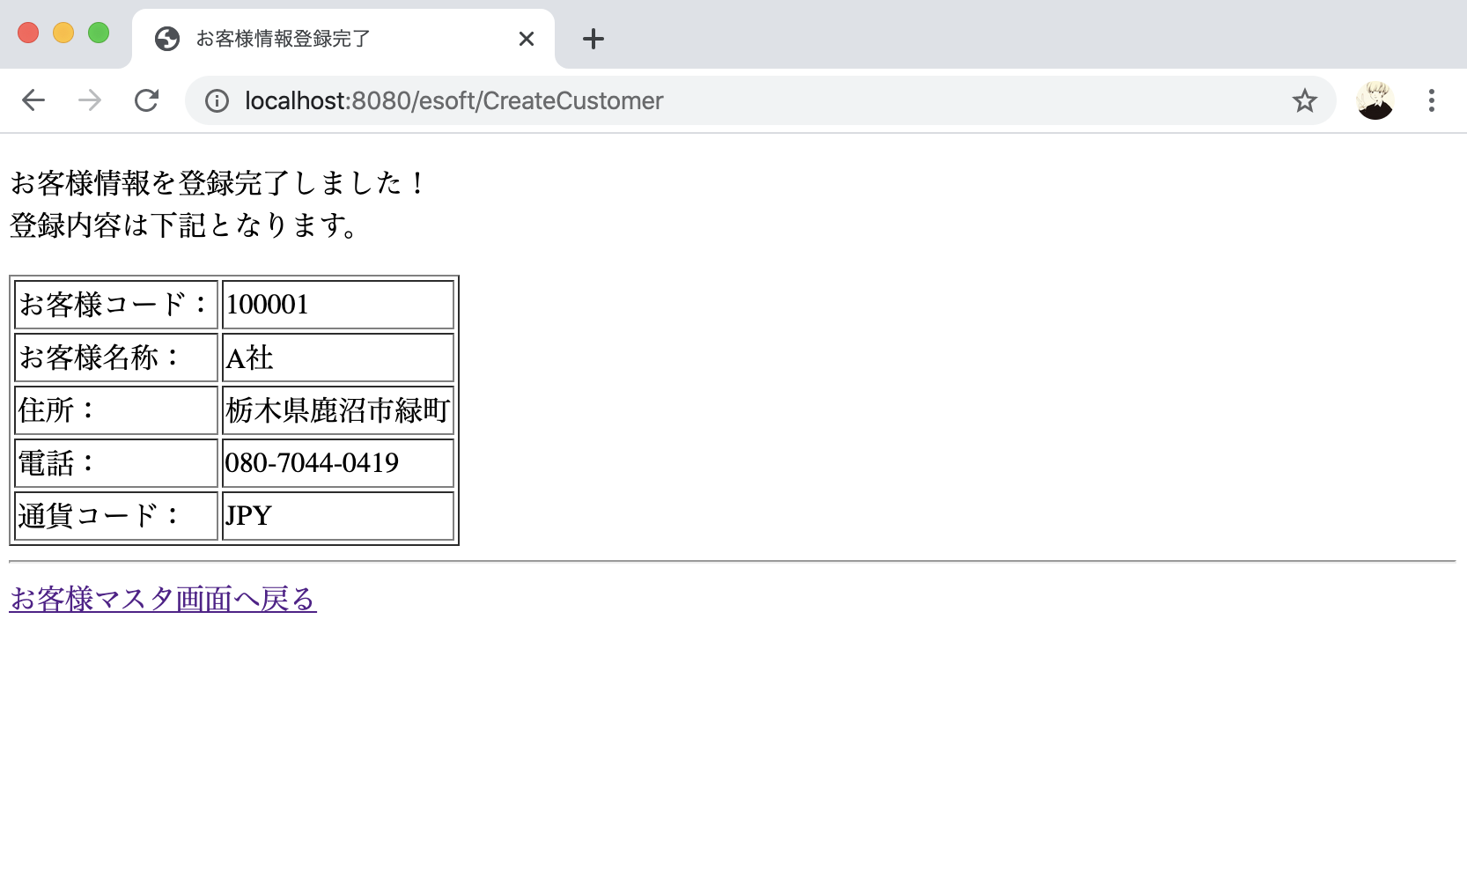

 | （４）登録後、お客様テーブル（Customers）を確認する。

